Procedimiento
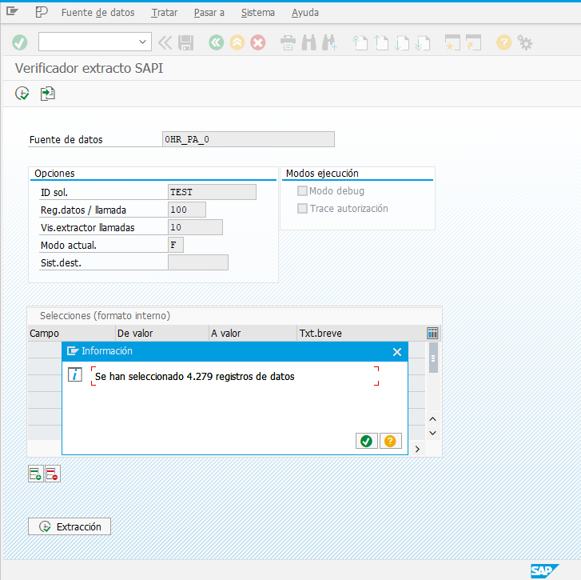
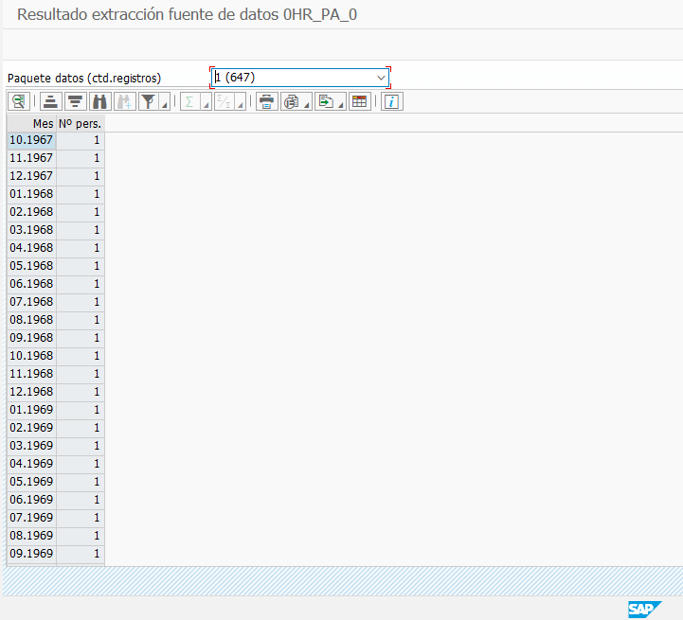
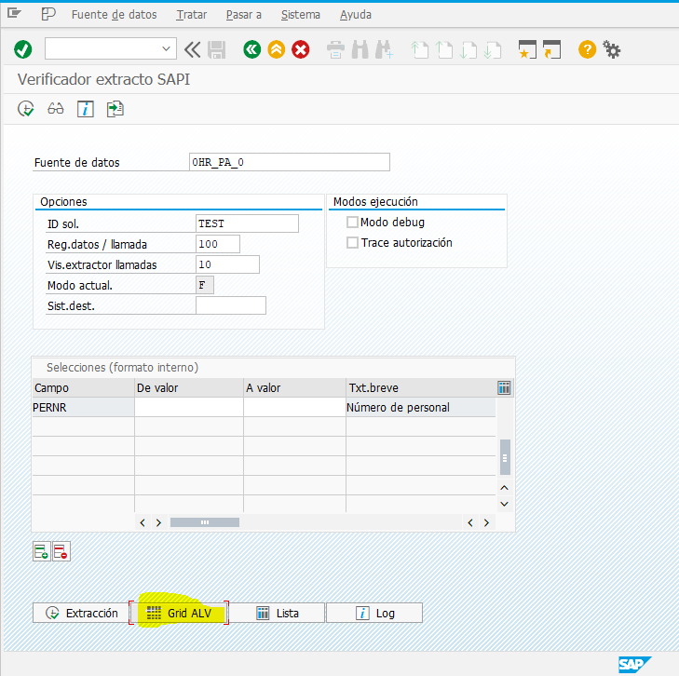
Procemiendo
1. Ingresar al InfoArea de los DataSource en la BW Productivo.
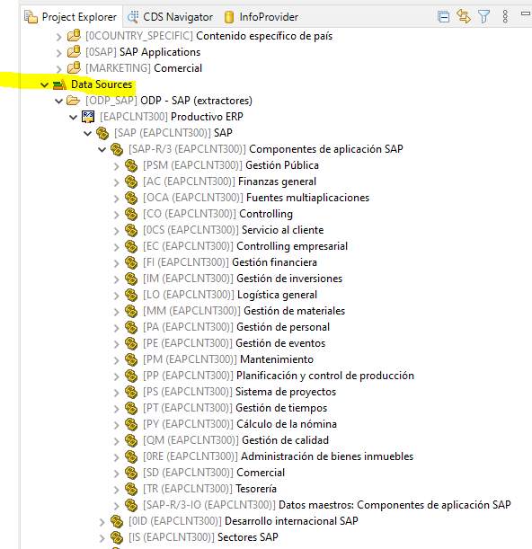

2. Desplegar la infoarea asignada y revisar cada data source que se encuentre activo, tomando el extractor de ese datasource
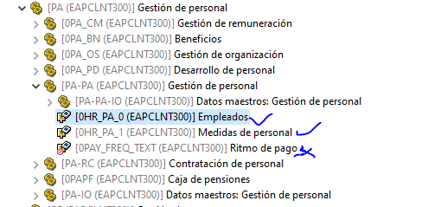
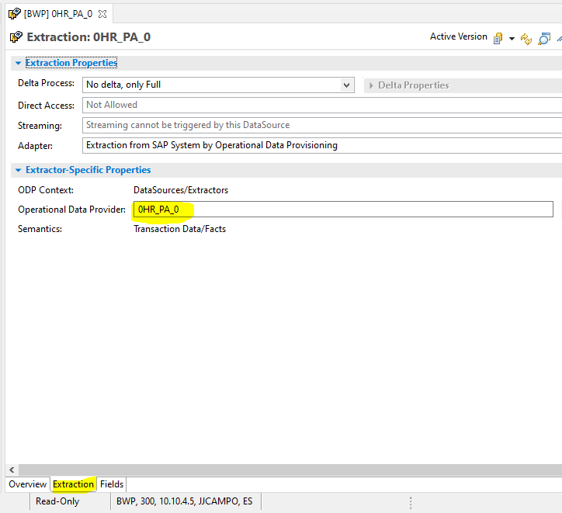

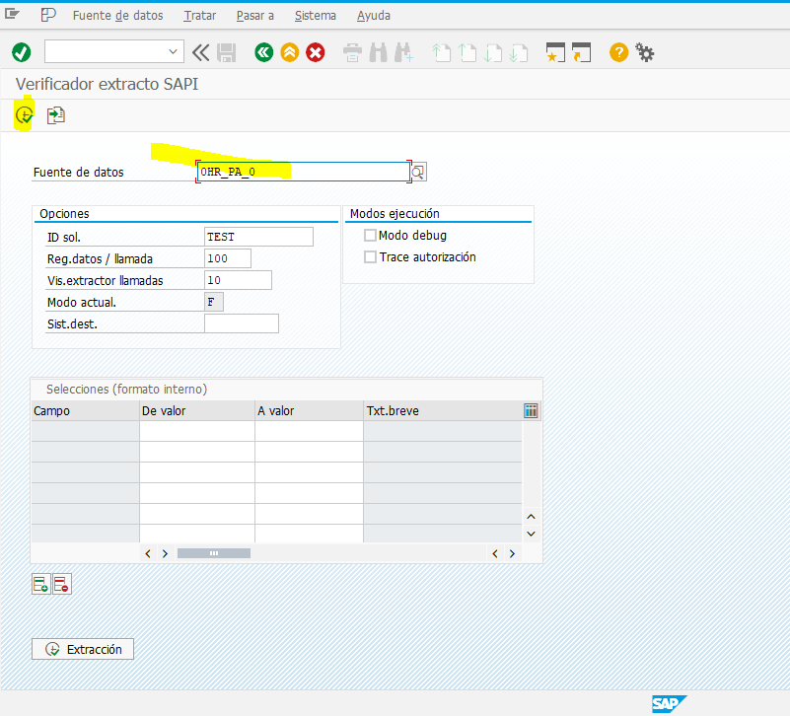
3. Con el extractor seleccionado se valida en sandbox que traiga la información.
Tx RSA3 en sandbox

